Zalto Denk'Art
 |  |  | trinkreif Premium Vintage Wine Handels GmbH |  | NAME & RECHNUNGSADRESSE |  |  |  |  | SUMME BESTELLUNG
 |  |  | Tel. 01-9974145 |  | TELEFON & E-MAIL |  |  |  |  | 1er | 2er | 6er | GESAMT EXKL. MWST | GESAMT INKL. MWST
ZALTO DENK'ART |  |  | info@trinkreif.at |  | VERSAND / ABHOLUNG |  |  |  |  | 0 | 0 | 0 | - | -
STAND 22-06-2023 |  |  | Es gelten unsere AGB. |  | LIEFERADRESSE / ANMERKUNGEN

PRODUKT |  |  |  | FOTO | VERWENDUNG | PREISE INKL. MWST |  |  | ANMERKUNGEN | BESTELLUNG
Kategorie | Glas | Glashöhe | Füllmenge |  |  | 1er | 2er | 6er |  | 1er | 2er | 6er | GESAMT EXKL. MWST | GESAMT INKL. MWST
Weinglas | Burgunder | 230 mm | 960 ml | 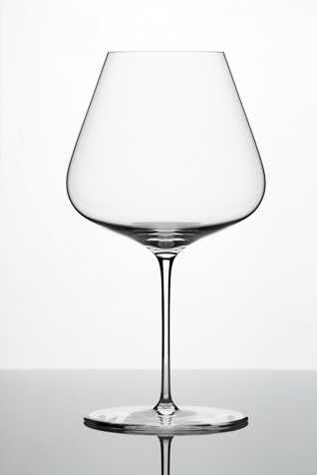 | Gereifte, hochwertige Burgunder(weiß & rot) / Grüner Veltliner "Grand Cru" / Piemont / Rhone-Süd / Blaufränkisch - - - - - persönliche Gravur pro Glas ab 2,50 Euro inkl. MWSt | 51.10 | 101.00 | 299.40 |  |  |  |  | - | -
Weinglas | Bordeaux | 240 mm | 765 ml | 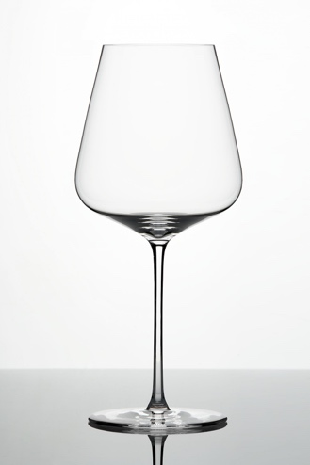 | Schwere, gereifte Weißweine / junger deutscher Riesling "Grand Cru" / Jahrgangschampagner / Syrah / Bordeaux / Neue Welt / Supertuscans - - - - - persönliche Gravur pro Glas ab 2,50 Euro inkl. MWSt | 48.10 | 95.00 | 281.40 |  |  |  |  | - | -
Weinglas | Universal | 235 mm | 530 ml | 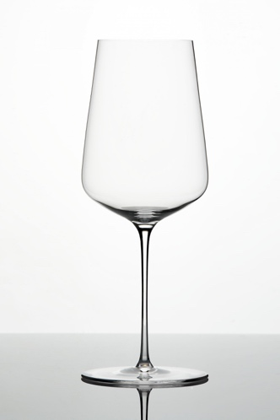 | Smaragde / Champagner / Sekt mit Jahrgang / deutscher Riesling gereift / sehr reifer Bordeaux & Burgunder / österreichische Cuvees - - - - - persönliche Gravur pro Glas ab 2,50 Euro inkl. MWSt | 47.10 | 93.00 | 275.40 |  |  |  |  | - | -
Weinglas | Weisswein | 230 mm | 400 ml | 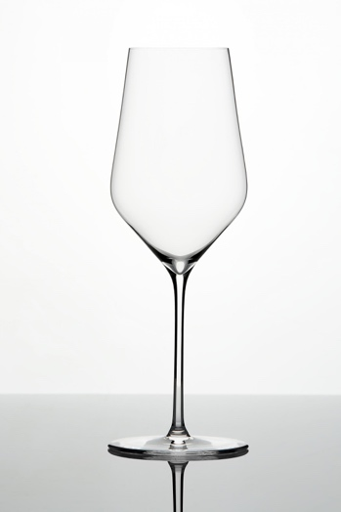 | Leichte, junge Weissweine / Sekt ohne Jahrgang / Bier - - - - - persönliche Gravur pro Glas ab 2,50 Euro inkl. MWSt | 46.10 | 91.00 | 269.40 |  |  |  |  | - | -
Karaffe | Axium | 204 mm | 1450 ml | 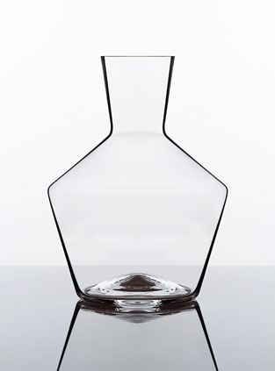 | Klassische Einzelflaschen-Karaffe für Rotweine und Weissweine die viel Luft brauchen. - - - - - persönliche Gravur pro Stück ab 10,00 Euro inkl. MWSt | 98.90 | n.a. | n.a. |  |  | n.a. | n.a. | - | -
Karaffe | Mystique | 185 mm | 1900 ml | 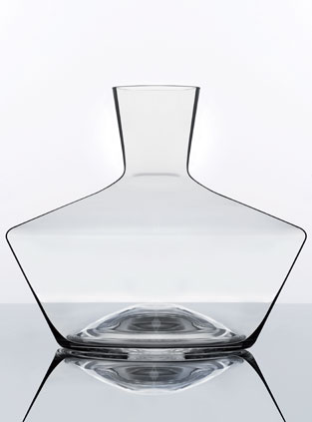 | Ideal für Rotweine, die viel Luft brauchen und Magnums, welche nach belüften nicht mehr gekühlt werden müssen/sollen. - - - - - persönliche Gravur pro Stück ab 10,00 Euro inkl. MWSt | 114.90 | n.a. | n.a. |  |  | n.a. | n.a. | - | -
Karaffe | Karaffe No. 25 | 175 mm | 350 ml | 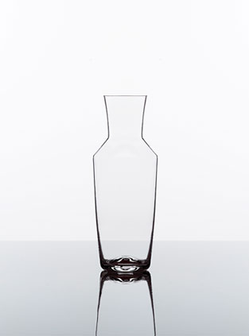 | Das Baby unten den Karaffen dient mehr als Nachfolger der Glaskännchen um ein Viertel zu servieren. - - - - - persönliche Gravur pro Stück ab 10,00 Euro inkl. MWSt | 45.90 | n.a. | n.a. |  |  | n.a. | n.a. | - | -
Karaffe | Karaffe No. 75 | 248 mm | 820 ml | 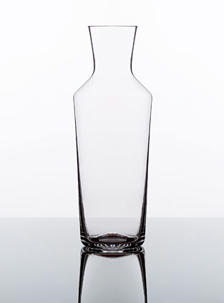 | Schaumwein / Weine welche weiterhin gekühlt werden sollen (passt in Kühlmanschetten / Kühlschranktüre) - - - - - persönliche Gravur pro Stück ab 10,00 Euro inkl. MWSt | 63.90 | n.a. | n.a. |  |  | n.a. | n.a. | - | -
Karaffe | Karaffe No. 150 | 300 mm | 1600 ml | 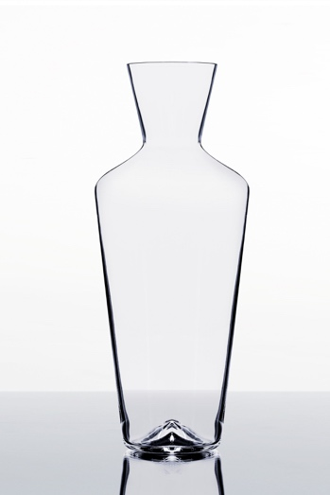 | Ideal für Magnums, welche nach dem belüften gekühlt werden müssen/sollen. - - - - - persönliche Gravur pro Stück ab 10,00 Euro inkl. MWSt | 79.90 | n.a. | n.a. |  |  | n.a. | n.a. | - | -
Karaffe | Schüttkaraffe klein | 130 mm | 610 ml | 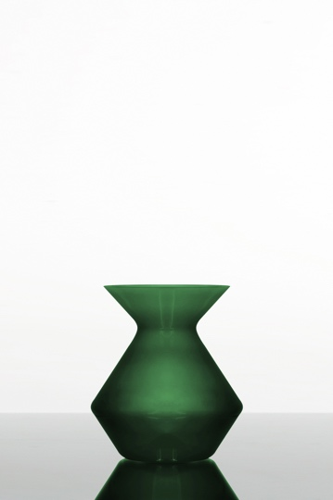 | Schüttkaraffe für Weinreste zur persönlichen Verwendung. Erhältlich in den Farben grau, grün und rot. - - - - - persönliche Gravur pro Stück ab 10,00 Euro inkl. MWSt | 50.90 | n.a. | n.a. |  |  | n.a. | n.a. | - | -
Karaffe | Schüttkaraffe gross | 210 mm | 2600 ml | 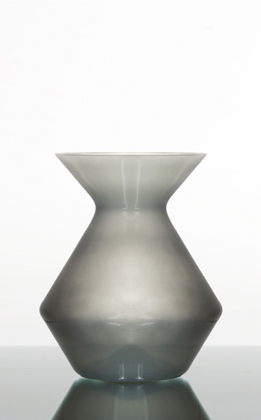 | Schüttkaraffe für Weinreste im Tischformat. Erhältlich in den Farben grau, grün und rot. - - - - - persönliche Gravur pro Stück ab 10,00 Euro inkl. MWSt | 81.90 | n.a. | n.a. |  |  | n.a. | n.a. | - | -

